Sheet1
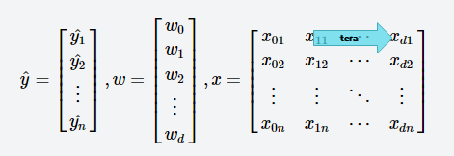
距離の種類
・L2ノルム / ユークリッド距離
・地点間の直線距離
・式： ||a-b||₂ = (a1-b1)² + (a2-b2)² + … + (an-bn)²
＝ x1² + x2² + … + xn² = ||x||₂
・補足： Sprint4に登場する損失関数の正則化項（ΣΘj²）は
ΘベクトルのL2ノルム
・L1ノルム / マンハッタン距離
・碁盤の目状の街中の道路を直角に進んでいった時の距離
（マンハッタンの街がそのような形状だったことに由来するそうです。 from Wikipedia）
・式： ||a-b||₁ = |a1-b1| + |a2-b2| + … + |an-bn|
＝ |x1| + |x2| + … + |xn| = ||x||₁

x=(x1, x2, …, xn)

※xは"a-b"と同じ。
√
a=(a1, a2, …, an)
√

n次元ベクトル
b=(b1, b2, …, bn)

